Planilha1 - v2
Materiais de Construção do Bob

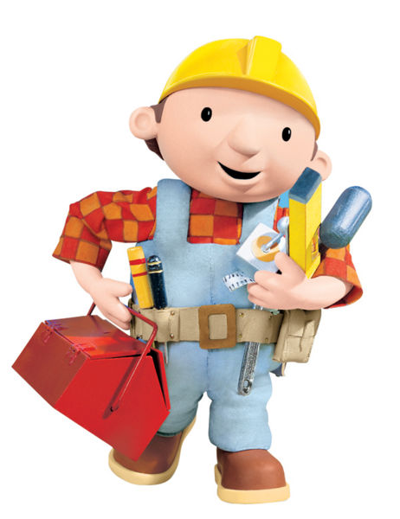
Pintura |  | Textura e Grafiato |  |  |  | Materiais que já possuo


Produto | Preço | Produto | Preço do Metro quadrado | Metros | Valor | Tinta Óleo 3.6Lts | R$ 132.00
Tinta Óleo 3,6Lts | R$ 132.00 | Grafiato | 30 | 70 | R$ 2,100.00
Tinta Esmalte 3,6Lts | R$ 81.79 | Textura | 20 | 44 | R$ 880.00
Tinta Acrílica 3,6Lts | R$ 105.00 | Valor: | R$ 1,490.00
Tinta Óleo 18Lts | R$ 209.90
Tinta Esmalte 18Lts | R$ 255.68
Tinta Acrílica 18Lts | R$ 161.00
Valor: | R$ 813.37

